1
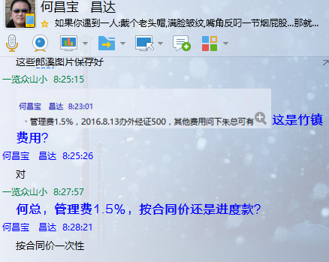
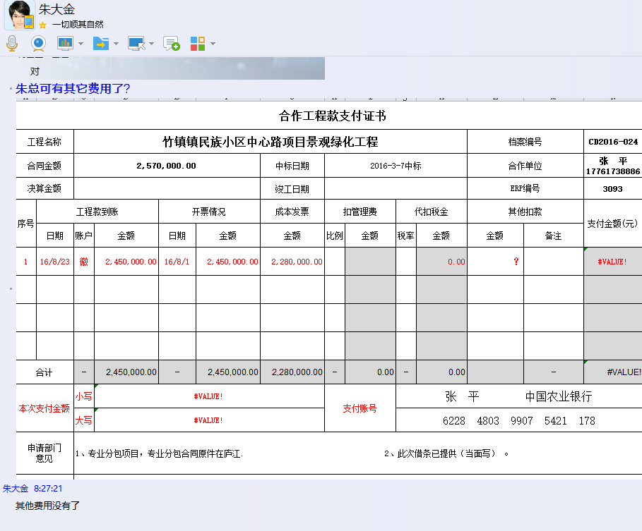
合作工程款支付证书 |  |  |  |  |  |  |  |  |  |  |  |  |  |  | 未办理原因： | CD2016-024 | 3093 | 竹镇镇民族小区中心路项目景观绿化工程 | 2016.3.7 | 2570000.00 | 孙 容 | 绿化、景观石 | 江苏省 竹镇镇 | 张 平17761738886 | 张 平17761738886 | 本项目专业分包合同已签订，目前该工程已基本完成。 | 专业分包项目，专业分包合同原件在庐江
工程名称 |  | 竹镇镇民族小区中心路项目景观绿化工程 |  |  |  |  |  |  |  |  | 档案编号 |  | CD2016-024
合同金额 |  | 2,570,000.00 |  |  |  | 中标日期 | 2016-3-7中标 |  |  |  | 合作单位 |  | 张平 陈影17761738886 | -171,027.18
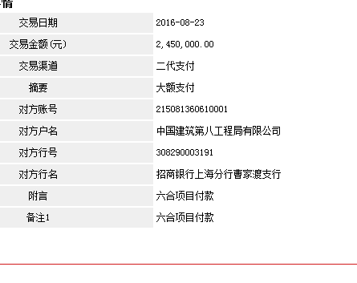
决算金额 |  |  |  |  |  | 竣工日期 |  |  |  |  | ERP编号 |  | 3093 | 税
序号 | 工程款到账 |  |  | 开票情况 |  | 成本发票 | 扣管理费 |  | 代扣税金 |  | 其他扣款 |  | 支付金额(元) | 93540
 | 日期 | 账户 | 金额 | 日期 | 金额 | 金额 | 比例 | 金额 | 税率 | 金额 | 金额 | 备注 |  |  | 资料、借条
1 | 2016-08-23 | 徽 | 2,450,000.00 | 2016-08-01 | 2,450,000.00 | 2,380,000.00 | 1.5% | 38,550.00 | 水利基金 | 1,427.18 | 1,050.00 | 办外经证、快递 | 2,208,972.82 | 37,410.00 | 成本票
 | 注：全部管理费1.5%； 2016.6.21和8.13办外经证500*2； 8.25快递费50； 扣除济青高速改扩建工程项目主体工程三标段（二分部）路基工程保证金20万（济青高速分包项目联系人陈影，原投资人黄继纬缴20万履约保证金后未履约，现联系人陈影继续履约，未缴履保金，此20万作为济青高速分包项目履保金）。 |  |  |  |  |  |  |  |  |  | 200,000.00 | 济青高速保证金
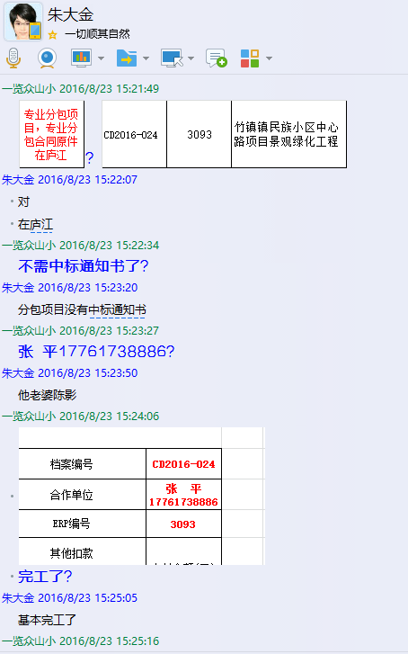

 |  |  |  |  |  |  |  |  |  |  |  |  |  |  | 本 次
 |  |  |  |  |  |  |  |  |  |  |  |  |  |  | 个1%
 |  |  |  |  |  |  |  |  |  |  |  |  |  | 2,430,000.00 | 外经证
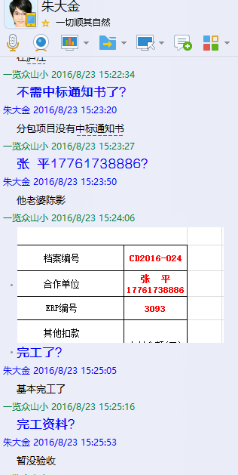
合计 |  | - | 2,450,000.00 | - | 2,450,000.00 | 2,380,000.00 | - | 38,550.00 | - | 1,427.18 |  | - | 2,208,972.82 | 51400
本次支付金额 |  | 小写 | 2,208,972.82 |  |  |  | 支付账号 |  | 张 平 中国农业银行南京市建邺支行
 |  | 大写 | 2208972.82 |  |  |  |  |  | 6228 4803 9907 5421 178
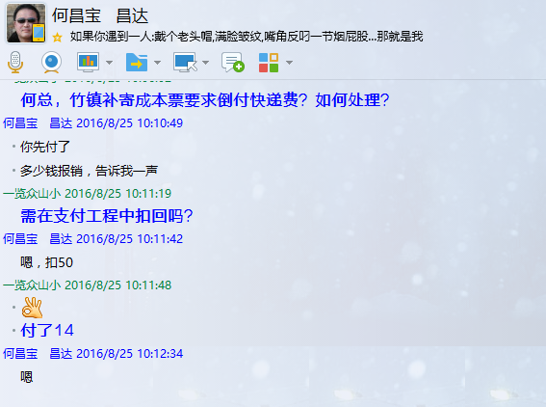
申请部门 意见 |  | 1、专业分包项目，专业分包合同原件在庐江（已核）. 2、此次借条已提供（当面写）。 |  |  |  |  |  |  |  |  |  |  |  | 37410 | 1.议标无中标通知书 | 1、中标通知书、合同 原件已提供（集中中心）； 2、此次借条已提供 。
项目管理 意见 |  | 何总、朱总已同意支付（附表背面截图）。 |  |  |  |  |  |  |  |  |  |  |  |  | 合同、中标通知书和借条的原件都在庐江。(安文件志、钱会计) | 1.中标通知书、合同原件已提供（安文志）；2.借条、税票原件已提供（钱玉荣）；3、无项目章 4、无以公司名义签定的材料采购合同及收据。5、有外经证？。（此项目外经证已交***）
财务审核 意见 |  |  |  |  |  |  |  |  |  |  |  |  |  |  | 何总、朱总已同意支付（附表背面截图）。 |  | 材料齐全（见第11次付款证书）。
质安稽查 意见
总经理审批

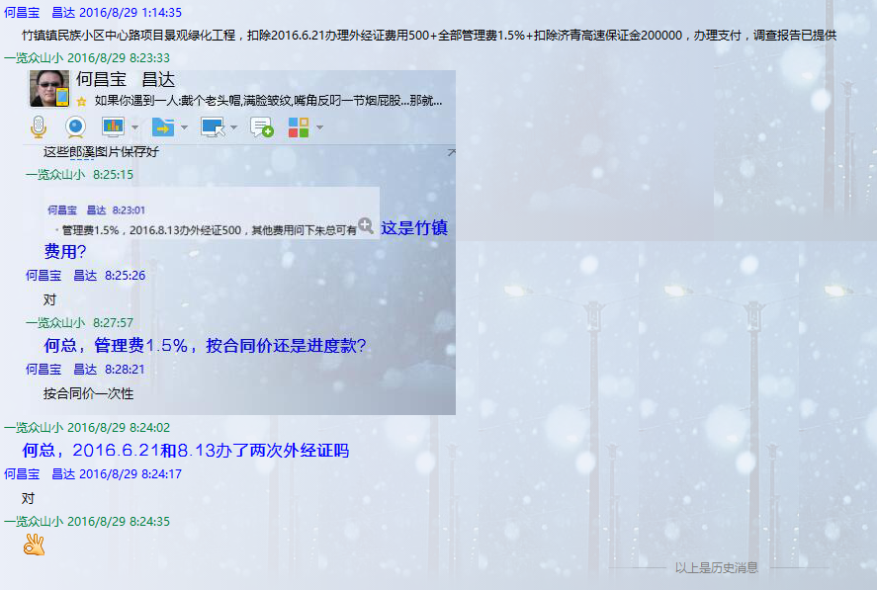

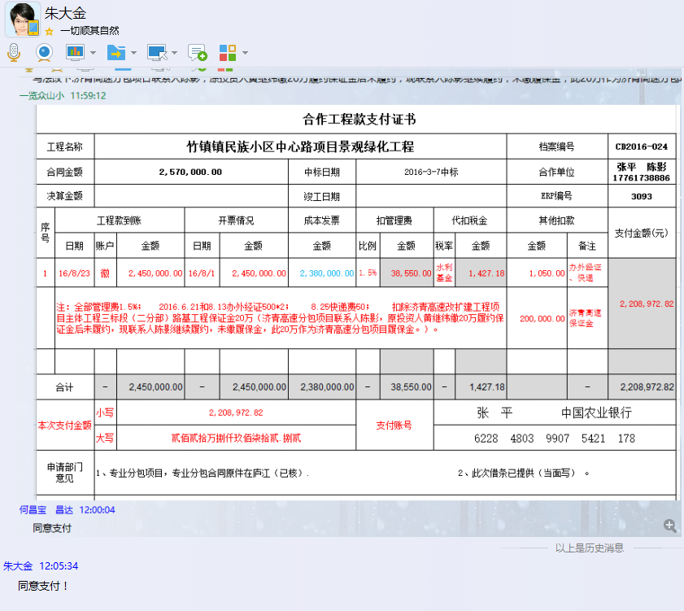
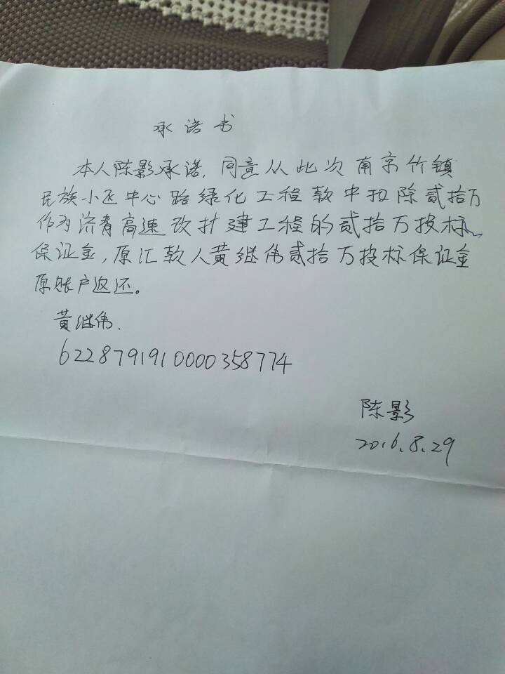

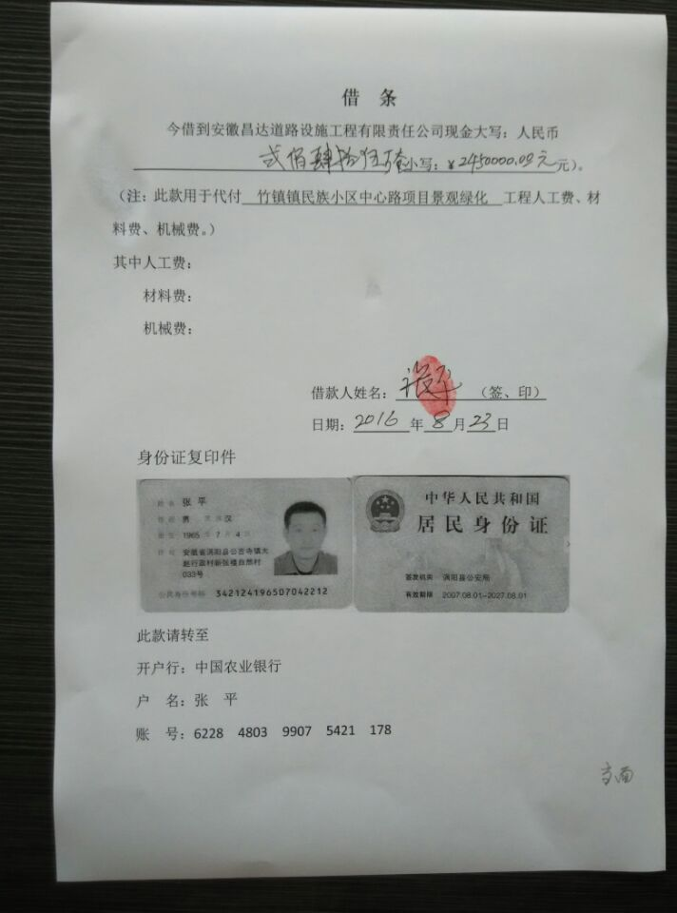

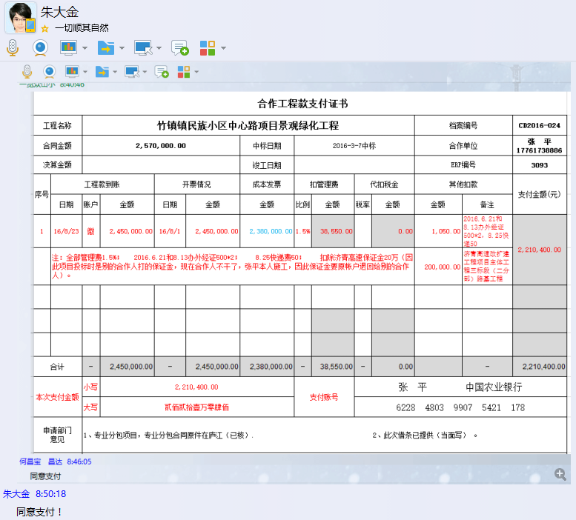

2
合作工程款支付证书 |  |  |  |  |  |  |  |  |  |  |  |  |  |  | 未办理原因： | CD2016-024 | 3093 | 竹镇镇民族小区中心路项目景观绿化工程 | 2016.3.7 | 2570000.00 | 孙 容 | 绿化、景观石 | 江苏省 竹镇镇 | 张 平17761738886 | 张 平17761738886 | 本项目专业分包合同已签订，目前该工程已基本完成。 | 专业分包项目，专业分包合同原件在庐江
工程名称 |  | 竹镇镇民族小区中心路项目景观绿化工程 |  |  |  |  |  |  |  |  | 档案编号 |  | CD2016-024
合同金额 |  | 5,434,987.58 |  | 原合同价： | 2,570,000.00 | 中标日期 | 2016-3-7中标 |  |  |  | 合作单位 |  | 张平 陈影17761738886
决算金额 |  | 5,434,987.58 |  |  |  | 竣工日期 |  |  |  |  | ERP编号 |  | 3093
序号 | 工程款到账 |  |  | 开票情况 |  | 成本发票 | 扣管理费 |  | 代扣税金 |  | 其他扣款 |  | 支付金额(元)
 | 日期 | 账户 | 金额 | 日期 | 金额 | 金额 | 比例 | 金额 | 税率 | 金额 | 金额 | 备注 |  |  | 资料、借条
1 | 2016-08-23 | 徽 | 2,450,000.00 | 2016-08-01 | 2,450,000.00 | 2,330,000.00 | 1.5% | 38,550.00 | 水利基金 | 1,427.18 | 1,050.00 | 办外经证、快递 | 2,208,972.82 |  | 成本票
 | 注：全部管理费1.5%； 2016.6.21和8.13办外经证500*2； 8.25快递费50； 扣除济青高速改扩建工程项目主体工程三标段（二分部）路基工程保证金20万（济青高速分包项目联系人陈影，原投资人黄继纬缴20万履约保证金后未履约，现联系人陈影继续履约，未缴履保金，此20万作为济青高速分包项目履保金）。 |  |  |  |  |  |  |  |  |  | 200,000.00 | 济青高速保证金 |  |  | 81524.8137
 | 本 次
2 | 2016-09-01 | 徽 | 300,000.00 | 2016-09-13 | 300,000.00 | 300,000.00 | 1.5% | 42,974.81 | 水利基金 | 174.76 | 0.00 |  | 256,850.43
 |  |  |  |  |  |  | 注：全部管理费1.5%（合同金额增加）5434987.58*0.015-NO.1已扣：38550=42974.81

 |  |  |  |  |  |  |  |  |  |  |  |  |  | 2,864,987.58 | 42974.8137

 |  |  |  |  |  |  |  |  |  |  |  |  |  |  | 本 次
 |  |  |  |  |  |  |  |  |  |  |  |  |  |  | 个1%
 |  |  |  |  |  |  |  |  |  |  |  |  |  | 2,380,000.00 | 外经证
合计 |  | - | 2,750,000.00 | - | 2,750,000.00 | 2,630,000.00 | - | 81,524.81 | - | 1,601.94 |  | - | 2,465,823.25 | 108699.7516
本次支付金额 |  | 小写 | 256,850.43 |  |  |  | 支付账号 |  | 张 平 中国农业银行南京市建邺支行
 |  | 大写 | 256850.43 |  |  |  |  |  | 6228 4803 9907 5421 178
申请部门 意见 |  | 1、专业分包项目，专业分包合同原件在庐江（已核）. 2、此次借条已提供。 |  |  |  |  |  |  |  |  |  |  |  | 37410 | 1.议标无中标通知书 | 1、中标通知书、合同 原件已提供（集中中心）； 2、此次借条已提供 。
项目管理 意见 |  | 何总、朱总已同意支付（附表背面截图）。 |  |  |  |  |  |  |  |  |  |  |  |  | 合同、中标通知书和借条的原件都在庐江。(安文件志、钱会计) | 1.中标通知书、合同原件已提供（安文志）；2.借条、税票原件已提供（钱玉荣）；3、无项目章 4、无以公司名义签定的材料采购合同及收据。5、有外经证？。（此项目外经证已交***）
财务审核 意见 |  |  |  |  |  |  |  |  |  |  |  |  |  |  | 何总、朱总已同意支付（附表背面截图）。 |  | 材料齐全（见第11次付款证书）。
质安稽查 意见
总经理审批

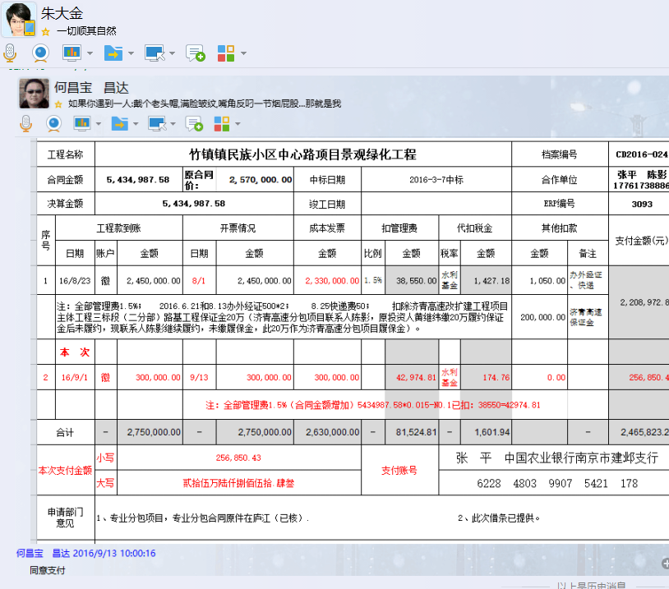

3
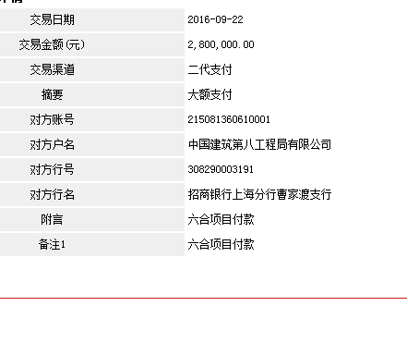
合作工程款支付证书 |  |  |  |  |  |  |  |  |  |  |  |  |  | 未办理原因： | CD2016-024 | 3093 | 竹镇镇民族小区中心路项目景观绿化工程 | 2016.3.7 | 2570000.00 | 孙 容 | 绿化、景观石 | 江苏省 竹镇镇 | 张 平17761738886 | 张 平17761738886 | 本项目专业分包合同已签订，目前该工程已基本完成。 | 专业分包项目，专业分包合同原件在庐江
工程名称 |  | 竹镇镇民族小区中心路项目景观绿化工程 |  |  |  |  |  |  |  |  | 档案编号 |  | CD2016-024
合同金额 |  | 5,434,987.58 |  | 原合同价： | 2,570,000.00 | 中标日期 | 2016-3-7中标 |  |  |  | 合作单位 |  | 张平 陈影17761738886
决算金额 |  |  |  |  |  | 竣工日期 |  |  |  |  | ERP编号 |  | 3093
序号 | 工程款到账 |  |  | 开票情况 |  | 成本发票 | 扣管理费 |  | 代扣税金 |  | 其他扣款 |  | 支付金额(元)
 | 日期 | 账户 | 金额 | 日期 | 金额 | 金额 | 比例 | 金额 | 税率 | 金额 | 金额 | 备注
1 | 2016-08-23 | 徽 | 2,450,000.00 | 2016-08-01 | 2,450,000.00 | 2,330,000.00 | 1.5% | 38,550.00 | 水利基金 | 1,427.18 | 1,050.00 | 办外经证、快递 | 2,208,972.82
 | 注：全部管理费1.5%； 2016.6.21和8.13办外经证500*2； 8.25快递费50； 扣除济青高速改扩建工程项目主体工程三标段（二分部）路基工程保证金20万（济青高速分包项目联系人陈影，原投资人黄继纬缴20万履约保证金后未履约，现联系人陈影继续履约，未缴履保金，此20万作为济青高速分包项目履保金）。 |  |  |  |  |  |  |  |  |  | 200,000.00 | 济青高速保证金

2 | 2016-09-01 | 徽 | 300,000.00 | 2016-09-13 | 300,000.00 | 300,000.00 | 1.5% | 42,974.81 | 水利基金 | 174.76 | 0.00 |  | 256,850.43
 |  |  |  |  |  |  | 注：全部管理费1.5%（合同金额增加）5434987.58*0.015-NO.1已扣：38550=42974.81
 | 本 次
3 | 2016-09-22 | 徽 | 2,800,000.00 |  |  | 8,000,500.00 |  |  | 水利基金 | 1,631.07 | 50,000.00 | 成本票附件不全暂扣5万 | 2,748,368.93

合计 |  | - | 5,550,000.00 | - | 2,750,000.00 | 10,630,500.00 | - | 81,524.81 | - | 3,233.01 |  | - | 5,214,192.18
本次支付金额 |  | 小写 | 2,748,368.93 |  |  |  | 支付账号 |  | 张 平 中国农业银行南京市建邺支行
 |  | 大写 | 2748368.93 |  |  |  |  |  | 6228 4803 9907 5421 178
申请部门 意见 |  | 1、专业分包项目，专业分包合同原件在庐江（已核）. 2、此次借条已提供。
项目管理 意见 |  | 何总、朱总已同意支付（附表背面截图）。
财务审核 意见
质安稽查 意见
总经理审批

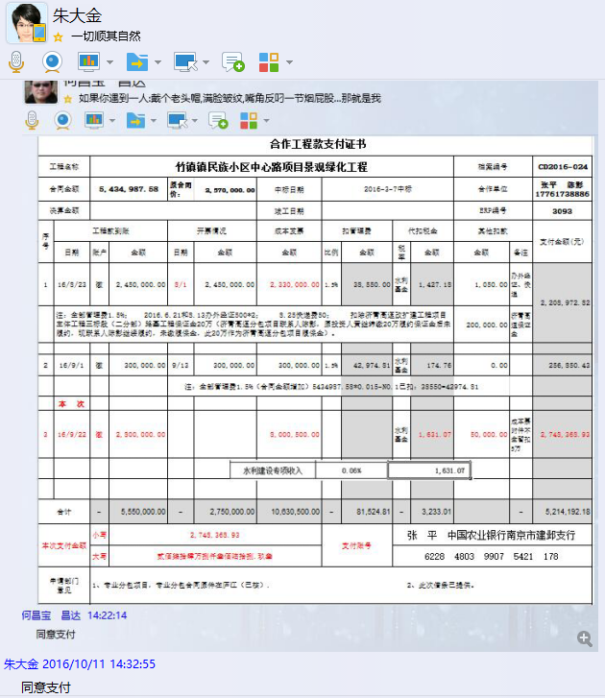

4
合作工程款支付证书 |  |  |  |  |  |  |  |  |  |  |  |  |  | 未办理原因： | CD2016-024 | 3093 | 竹镇镇民族小区中心路项目景观绿化工程 | 2016.3.7 | 2570000.00 | 孙 容 | 绿化、景观石 | 江苏省 竹镇镇 | 张 平17761738886 | 张 平17761738886 | 本项目专业分包合同已签订，目前该工程已基本完成。 | 专业分包项目，专业分包合同原件在庐江
工程名称 |  | 竹镇镇民族小区中心路项目景观绿化工程 |  |  |  |  |  |  |  |  | 档案编号 |  | CD2016-024
合同金额 |  | 5,434,987.58 |  | 原合同价： | 2,570,000.00 | 中标日期 | 2016-3-7中标 |  |  |  | 合作单位 |  | 张平 陈影17761738886
决算金额 |  |  |  |  |  | 竣工日期 |  |  |  |  | ERP编号 |  | 3093
序号 | 工程款到账 |  |  | 开票情况 |  | 成本发票 | 扣管理费 |  | 代扣税金 |  | 其他扣款 |  | 支付金额(元)
 | 日期 | 账户 | 金额 | 日期 | 金额 | 金额 | 比例 | 金额 | 税率 | 金额 | 金额 | 备注
1 | 2016-08-23 | 徽 | 2,450,000.00 | 2016-08-01 | 2,450,000.00 | 2,330,000.00 | 1.5% | 38,550.00 | 水利基金 | 1,427.18 | 1,050.00 | 办外经证、快递 | 2,208,972.82
 | 注：全部管理费1.5%； 2016.6.21和8.13办外经证500*2； 8.25快递费50； 扣除济青高速改扩建工程项目主体工程三标段（二分部）路基工程保证金20万（济青高速分包项目联系人陈影，原投资人黄继纬缴20万履约保证金后未履约，现联系人陈影继续履约，未缴履保金，此20万作为济青高速分包项目履保金）。 |  |  |  |  |  |  |  |  |  | 200,000.00 | 济青高速保证金

2 | 2016-09-01 | 徽 | 300,000.00 | 2016-09-13 | 300,000.00 | 300,000.00 | 1.5% | 42,974.81 | 水利基金 | 174.76 | 0.00 |  | 256,850.43
 |  |  |  |  |  |  | 注：全部管理费1.5%（合同金额增加）5434987.58*0.015-NO.1已扣：38550=42974.81

3 | 2016-09-22 | 徽 | 2,800,000.00 |  |  | 8,000,500.00 |  |  | 水利基金 | 1,631.07 | 50,000.00 | 成本票附件不全暂扣5万 | 2,748,368.93
 | 本 次
4 | 已补成本票附近，退还因成本票附件不全暂扣的5万 |  |  |  |  |  |  |  |  |  |  |  | 50,000.00

合计 |  | - | 5,550,000.00 | - | 2,750,000.00 | 10,630,500.00 | - | 81,524.81 | - | 3,233.01 |  | - | 5,264,192.18
本次支付金额 |  | 小写 | 50,000.00 |  |  |  | 支付账号 |  | 张 平 中国农业银行南京市建邺支行
 |  | 大写 | 50000 |  |  |  |  |  | 6228 4803 9907 5421 178
申请部门 意见 |  | 1、专业分包项目，专业分包合同原件在庐江（已核）. 2、此次无借条。
项目管理 意见 |  | 何总、朱总已同意支付（附表背面截图）。
财务审核 意见
质安稽查 意见
总经理审批

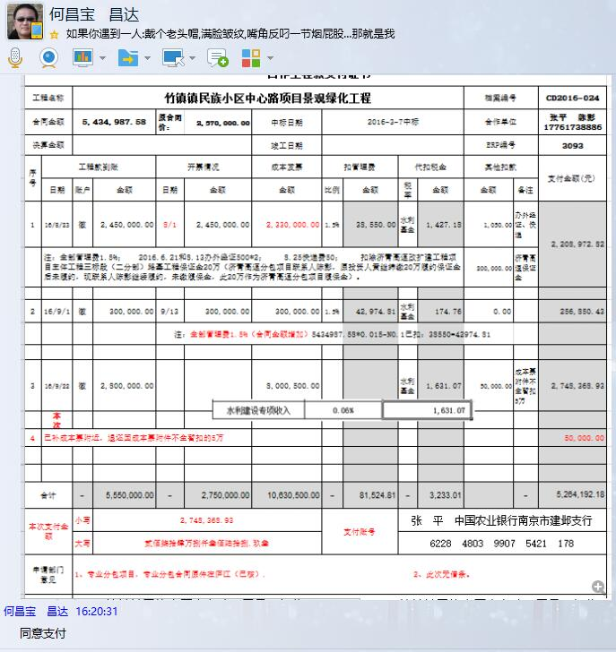

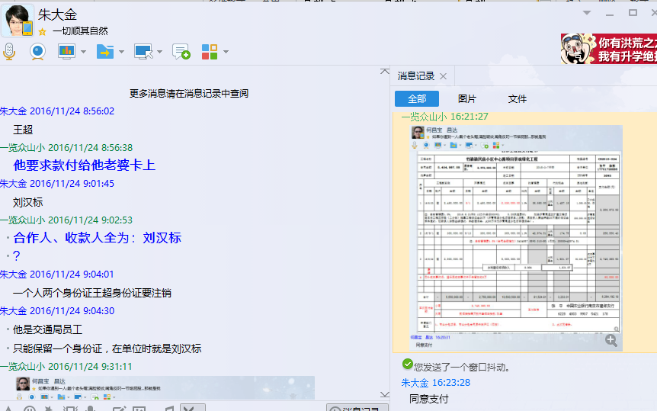

5
合作工程款支付证书 |  |  |  |  |  |  |  |  |  |  |  |  |  | 未办理原因： | CD2016-024 | 3093 | 竹镇镇民族小区中心路项目景观绿化工程 | 2016.3.7 | 2570000.00 | 孙 容 | 绿化、景观石 | 江苏省 竹镇镇 | 张 平17761738886 | 张 平17761738886 | 本项目专业分包合同已签订，目前该工程已基本完成。 | 专业分包项目，专业分包合同原件在庐江
工程名称 |  | 竹镇镇民族小区中心路项目景观绿化工程 |  |  |  |  |  |  |  |  | 档案编号 |  | CD2016-024
合同金额 |  | 8,004,987.58 |  | 原合 同价： | 2,570,000.00 | 中标日期 | 2016-3-7中标 |  |  |  | 合作单位 |  | 张平 陈影17761738886
决算金额 |  |  |  | 补充 合同 | 5,434,987.58 | 竣工日期 |  |  |  |  | ERP编号 |  | 3093
序号 | 工程款到账 |  |  | 开票情况 |  | 成本发票 | 扣管理费 |  | 代扣税金 |  | 其他扣款 |  | 支付金额(元)
 | 日期 | 账户 | 金额 | 日期 | 金额 | 金额 | 比例 | 金额 | 税率 | 金额 | 金额 | 备注 |  | 5434987.58
1 | 2016-08-23 | 徽 | 2,450,000.00 | 2016-08-01 | 2,450,000.00 | 2,330,000.00 | 1.5% | 38,550.00 | 水利基金 | 1,427.18 | 1,050.00 | 办外经证、快递 | 2,208,972.82 | 2570000
 | 注：全部管理费1.5%； 2016.6.21和8.13办外经证500*2； 8.25快递费50； 扣除济青高速改扩建工程项目主体工程三标段（二分部）路基工程保证金20万（济青高速分包项目联系人陈影，原投资人黄继纬缴20万履约保证金后未履约，现联系人陈影继续履约，未缴履保金，此20万作为济青高速分包项目履保金）。 |  |  |  |  |  |  |  |  |  | 200,000.00 | 济青高速保证金 |  | 8004987.58 | #VALUE!

2 | 2016-09-01 | 徽 | 300,000.00 | 2016-09-13 | 300,000.00 | 300,000.00 | 1.5% | 42,974.81 | 水利基金 | 174.76 | 0.00 |  | 256,850.43 | ·
 |  |  |  |  |  |  | 注：全部管理费1.5%（合同金额增加）5434987.58*0.015-NO.1已扣：38550=42974.81 |  |  |  |  |  |  |  | 38550 |  | #VALUE!
 |  |  |  |  |  |  |  |  |  |  |  |  |  |  | 42974.81
3 | 2016-09-22 | 徽 | 2,800,000.00 |  |  | 8,000,500.00 |  |  | 水利基金 | 1,631.07 | 50,000.00 | 成本票附件不全暂扣5万 | 2,748,368.93 |  | 81524.81 |  | 120074.81-81524.81=

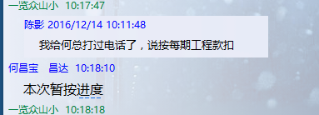
4 | 已补成本票附件，退还因成本票附件不全暂扣的5万 |  |  |  |  |  |  |  |  |  |  |  | 50,000.00
 | 本 次
5 | 2016-12-08 | 徽 | 200,000.00 |  |  |  | 补扣1.5% | 4,725.19 | 水利基金 | 116.50 | 500.00 | 2016.11.16办理外经证费500 | 194,658.31
 |  |  |  |  |  |  | 注：管理费按进度款扣应为：5750000*1.5%=86250，前NO.1+NO.2已扣：38550+42974.81=81524.81；此次补扣：86250-81524.81=4725.19

合计 |  | - | 5,750,000.00 | - | 2,750,000.00 | 10,630,500.00 | - | 86,250.00 | - | 3,349.51 |  | - | 5,458,850.49 | 注：全部管理费应为：1.5%*8004987.58=120074.81，前NO.1+NO.2已扣：38550+42974.81=81524.81；此次补扣：120074.81-81524.81=38550.00
本次支付金额 |  | 小写 | 194,658.31 |  |  |  | 支付账号 |  | 张 平 中国农业银行南京市建邺支行
 |  | 大写 | 194658.31 |  |  |  |  |  | 6228 4803 9907 5421 178
申请部门 意见 |  | 1、专业分包项目，专业分包合同原件在庐江（已核）. 2、此次已提供借条。
项目管理 意见 |  | 何总、朱总已同意支付（附表背面截图）。
财务审核 意见
质安稽查 意见
总经理审批

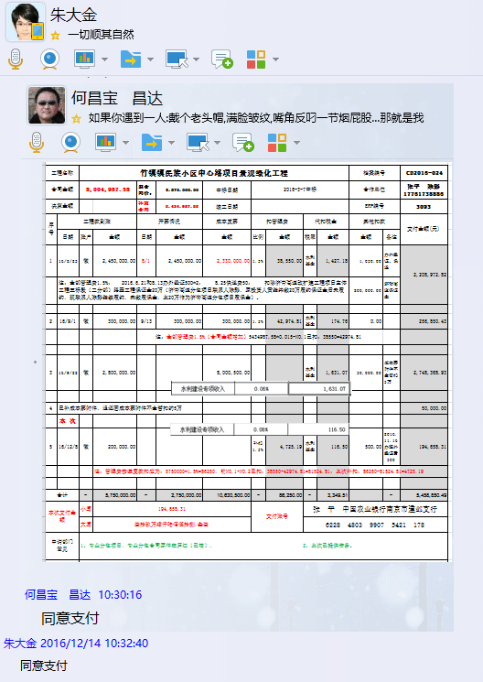

6
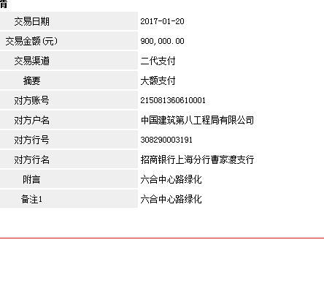
工程款支付证书 |  |  |  |  |  |  |  |  |  |  |  |  |  |  | 未办理原因： | CD2016-024 | 3093 | 竹镇镇民族小区中心路项目景观绿化工程 | 2016.3.7 | 2570000.00 | 孙 容 | 绿化、景观石 | 江苏省 竹镇镇 | 张 平17761738886 | 张 平17761738886 | 本项目专业分包合同已签订，目前该工程已基本完成。 | 专业分包项目，专业分包合同原件在庐江
工程名称 |  | 竹镇镇民族小区中心路项目景观绿化工程 |  |  |  |  |  |  |  |  | 档案编号 |  | CD2016-024
合同金额 |  | 8,004,987.58 |  | 原合 同价： | 2,570,000.00 | 中标日期 | 2016-3-7中标 |  |  |  | 合作单位 |  | 张平 陈影17761738886
决算金额 |  |  |  | 补充 合同 | 5,434,987.58 | 竣工日期 |  |  |  |  | ERP编号 |  | 3093
序号 | 工程款到账 |  |  | 开票情况 |  | 成本发票 | 扣管理费 |  | 代扣税金 |  | 其他扣款 |  | 支付金额(元)
 | 日期 | 账户 | 金额 | 日期 | 金额 | 金额 | 比例 | 金额 | 税率 | 金额 | 金额 | 备注
1 | 2016-08-23 | 徽 | 2,450,000.00 | 2016-08-01 | 2,450,000.00 | 2,330,000.00 | 1.5% | 38,550.00 | 水利基金 | 1,427.18 | 1,050.00 | 办外经证、快递 | 2,208,972.82
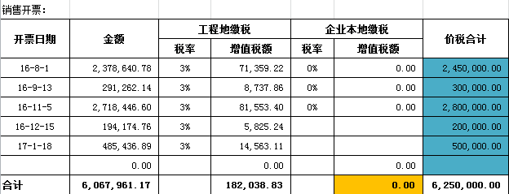
 | 注：全部管理费1.5%； 2016.6.21和8.13办外经证500*2； 8.25快递费50； 扣除济青高速改扩建工程项目主体工程三标段（二分部）路基工程保证金20万（济青高速分包项目联系人陈影，原投资人黄继纬缴20万履约保证金后未履约，现联系人陈影继续履约，未缴履保金，此20万作为济青高速分包项目履保金）。 |  |  |  |  |  |  |  |  |  | 200,000.00 | 济青高速保证金

2 | 2016-09-01 | 徽 | 300,000.00 | 2016-09-13 | 300,000.00 | 300,000.00 | 1.5% | 42,974.81 | 水利基金 | 174.76 | 0.00 |  | 256,850.43
 |  |  |  |  |  |  | 注：全部管理费1.5%（合同金额增加）5434987.58*0.015-NO.1已扣：38550=42974.81

3 | 2016-09-22 | 徽 | 2,800,000.00 |  |  | 8,000,500.00 |  |  | 水利基金 | 1,631.07 | 50,000.00 | 成本票附件不全暂扣5万 | 2,748,368.93

4 | 已补成本票附件，退还因成本票附件不全暂扣的5万 |  |  |  |  |  |  |  |  |  |  |  | 50,000.00 | 6,250,000.00

5 | 2016-12-08 | 徽 | 200,000.00 |  |  |  | 补扣1.5% | 4,725.19 | 水利基金 | 116.50 | 500.00 | 2016.11.16办理外经证费500 | 194,658.31 | 2,750,000.00
 |  |  |  |  |  |  | 注：管理费按进度款扣应为：5750000*1.5%=86250，前NO.1+NO.2已扣：38550+42974.81=81524.81；此次补扣：86250-81524.81=4725.19 |  |  |  |  |  |  | 3,500,000.00
 | 本 次
6 | 2017-01-20 | 徽 | 900,000.00 |  |  |  | 1.5% | 13,500.00 | 水利基金 | 270.27 | 50.00 |  | 886,179.73
 |  |  |  |  |  |  |  |  |  |  |  | 扣除进度管理费13500(1.5%) +2016.12.13快递费50

合计 |  | - | 6,650,000.00 | - | 2,750,000.00 | 10,630,500.00 | - | 99,750.00 | - | 3,619.78 |  | - | 6,345,030.22
本次支付金额 |  | 小写 | 886,179.73 |  |  |  | 支付账号 |  | 张 平 中国农业银行南京市建邺支行
 |  | 大写 | 886179.73 |  |  |  |  |  | 6228 4803 9907 5421 178
申请部门 意见 |  | 1、专业分包项目，专业分包合同原件在庐江（已核）. 2、此次已提供借条。
项目管理 意见 |  | 何总、朱总已同意支付（附表背面截图）。
财务审核 意见
质安稽查 意见
总经理审批

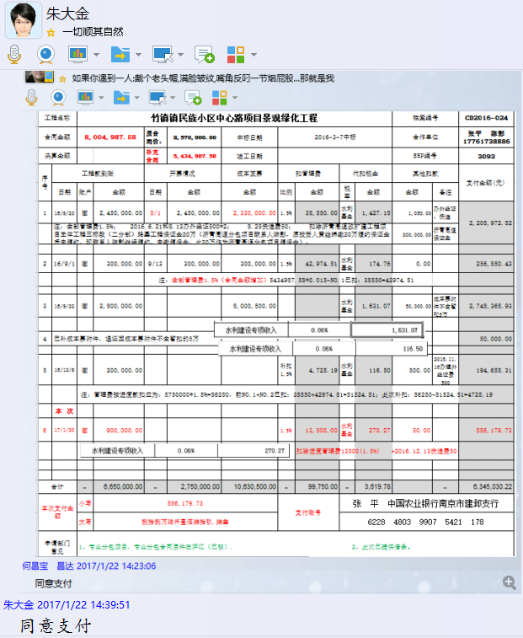

8
工程款支付证书 |  |  |  |  |  |  |  |  |  |  |  |  |  |  | 未办理原因： | CD2016-024 | 3093 | 竹镇镇民族小区中心路项目景观绿化工程 | 2016.3.7 | 2570000.00 | 孙 容 | 绿化、景观石 | 江苏省 竹镇镇 | 张 平17761738886 | 张 平17761738886 | 本项目专业分包合同已签订，目前该工程已基本完成。 | 专业分包项目，专业分包合同原件在庐江
工程名称 |  | 竹镇镇民族小区中心路项目景观绿化工程 |  |  |  |  |  |  |  |  | 档案编号 |  | CD2016-024
合同金额 |  | 8,004,987.58 |  | 原合 同价： | 2,570,000.00 | 中标日期 | 2016-3-7中标 |  |  |  | 合作单位 |  | 张平 陈影17761738886
 |  |  |  | 补充 合同1 | 5,434,987.58
决算金额 |  |  |  | 补充 合同2 | 4,281,600.00 | 竣工日期 |  |  |  |  | ERP编号 |  | 3093
序号 | 工程款到账 |  |  | 开票情况 |  | 成本发票 | 扣管理费 |  | 代扣税金 |  | 其他扣款 |  | 支付金额(元)
 | 日期 | 账户 | 金额 | 日期 | 金额 | 金额 | 比例 | 金额 | 税率 | 金额 | 金额 | 备注 |  |  |  | 2578132
1 | 2016-08-23 | 徽 | 2,450,000.00 | 2016-08-01 | 2,450,000.00 | 2,330,000.00 | 1.5% | 38,550.00 | 水利基金 | 1,427.18 | 1,050.00 | 办外经证、快递 | 2,208,972.82 |  |  | 5434987.58
 | 注：全部管理费1.5%； 2016.6.21和8.13办外经证500*2； 8.25快递费50； 扣除济青高速改扩建工程项目主体工程三标段（二分部）路基工程保证金20万（济青高速分包项目联系人陈影，原投资人黄继纬缴20万履约保证金后未履约，现联系人陈影继续履约，未缴履保金，此20万作为济青高速分包项目履保金）。 |  |  |  |  |  |  |  |  |  | 200,000.00 | 济青高速保证金 |  |  |  | 4281600

2 | 2016-09-01 | 徽 | 300,000.00 | 2016-09-13 | 300,000.00 | 300,000.00 | 1.5% | 42,974.81 | 水利基金 | 174.76 | 0.00 |  | 256,850.43
 |  |  |  |  |  |  | 注：全部管理费1.5%（合同金额增加）5434987.58*0.015-NO.1已扣：38550=42974.81

3 | 2016-09-22 | 徽 | 2,800,000.00 | 2018-11-15 | 2,800,000.00 | 8,000,500.00 |  |  | 水利基金 | 1,631.07 | 50,000.00 | 成本票附件不全暂扣5万 | 2,748,368.93

4 | 已补成本票附件，退还因成本票附件不全暂扣的5万 |  |  |  |  |  |  |  |  |  | -50,000.00 | 退 | 50,000.00

5 | 2016-12-08 | 徽 | 200,000.00 | 2018-12-15 | 200,000.00 |  | 补扣1.5% | 4,725.19 | 水利基金 | 116.50 | 500.00 | 2016.11.16办理外经证费500 | 194,658.31 | 2017-01-18 | 500000.00
 |  |  |  |  |  |  | 注：管理费按进度款扣应为：5750000*1.5%=86250，前NO.1+NO.2已扣：38550+42974.81=81524.81；此次补扣：86250-81524.81=4725.19 |  |  |  |  |  |  | 2017-04-26 | 100000.00

6 | 2017-01-20 | 徽 | 900,000.00 | 2017-01-18 | 500,000.00 |  | 1.5% | 13,500.00 | 水利基金 | 270.27 | 50.00 |  | 886,179.73
 |  |  |  |  |  |  |  |  |  |  | 扣除进度管理费13500(1.5%) +2016.12.13快递费50
7 | 2017-01-25 | 徽 | 100,000.00 | 2017-04-26 | 100,000.00 |  | 1.5% | 1,500.00 | 水利基金 | 0.00 |  |  | 98,500.00
 | 本 次 |  |  |  |  |  |  |  |  |  | 扣除进度管理费13500(1.5%) +2016.12.13快递费50
8 | 2018-02-09 | 徽 | 3,000,000.00 | 2018-02-07 | 4,516,896.61 |  | 1.5% | 45,000.00 | 水利基金 | 4,245.52 | 500.00 | 2017.9.8办理外经证费用500 | 2,950,254.48

合计 |  | - | 9,750,000.00 | - | 10,866,896.61 | 10,630,500.00 | - | 146,250.00 | - | 7,865.30 | 202,100.00 | - | 9,393,784.70
本次支付金额 |  | 小写 | 2,950,254.48 |  |  |  | 支付账号 |  | 鸿飞公司
 |  | 大写 | 2950254.48
申请部门 意见 |  | 1、专业分包项目，专业分包合同原件在庐江（已核）.
项目管理 意见 |  | 何总、朱总已同意支付（附表背面截图）。
财务审核 意见
质安稽查 意见
总经理 审批 |  |  |  |  |  |  |  | 董事长审批

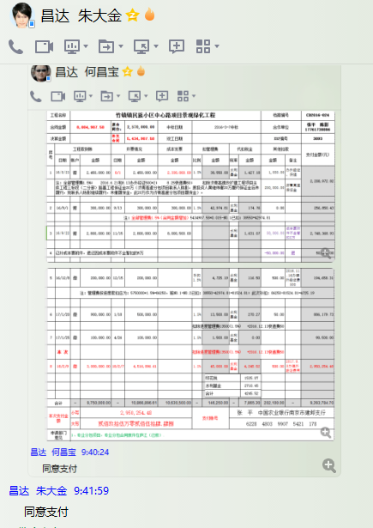

 |  |  |  |  |  |  |  |  |  |  |  |  |  | 2016-08-01 | 450,000.00
 |  |  |  |  |  |  |  |  |  |  |  |  |  | 2016-08-01 | 1,000,000.00
 |  |  |  |  |  |  |  |  |  |  |  |  |  | 2016-08-01 | 1,000,000.00
 |  |  |  |  |  |  |  |  |  |  |  |  |  | 2016-09-13 | 300,000.00
 |  |  |  |  |  |  |  |  |  |  |  |  |  | 2016-11-05 | 1,000,000.00
 |  |  |  |  |  |  |  |  |  |  |  |  |  | 2016-11-05 | 1,000,000.00
 |  |  |  |  |  |  |  |  |  |  |  |  |  | 2016-11-05 | 800,000.00
 |  |  |  |  |  |  |  |  |  |  |  |  |  | 2016-12-15 | 200,000.00

